Sheet1
PT. SUMI RUBBER INDONESIA
WP | PROSEDUR PEMBUATAN KANBAN BARCODE |  |  |  | WE-843/00
 | DI BATCHOFF
TUJUAN
RUANG LINGKUP
PIC
: SEBAGAI GUIDANCE PRODUKSI DALAM PEMBUATAN KANBAN TICKET BACTHOFF
: PRODUKSI 1 MIXING
: OPERATOR, LEADER, FOREMAN DAN SUPERVISOR (PRODUKSI)
STAFF DAN CHIEF STAFF (WT)

Tampilan utama program BatchOff

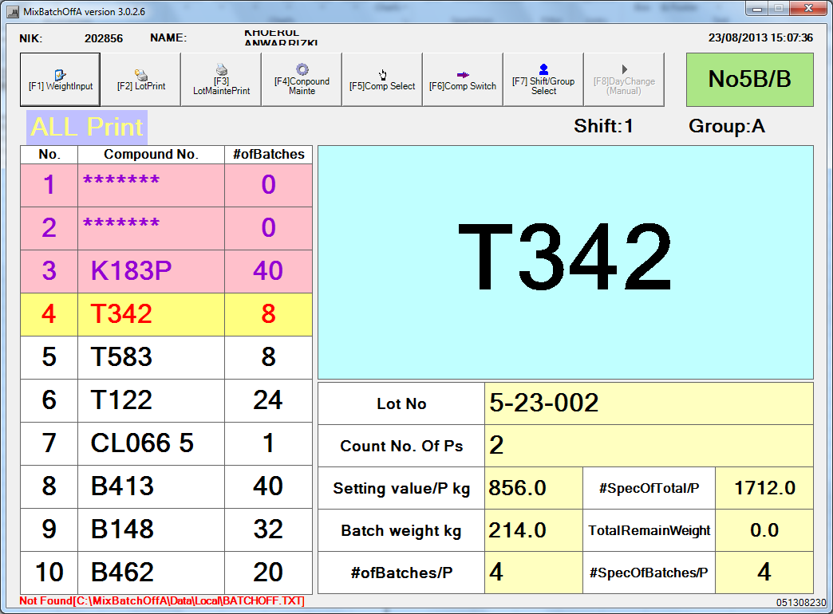

Keterangan:
1. NIK dan Nama operator
2. Tombol WeighInput digunakan untuk input manual jika tidak auto print
3. Tombol LotPrint digunakan untuk print lot assurance per hari atau per shift
4. Tombol LotMaintePrint digunakan untuk print ulang atau edit data yang telah diprduksi
5. Tombol Compound Mainte digunakan untuk melihat list compound dan batch per paletnya
6. Tombol Comp Select digunakan untuk melihat list compound yang sudah diinput di BB Order
7. Tombol Comp Switch digunakan untuk size change secara manual apabila tampilan size change tidak keluar
secara otomatis
8. Tombol Shift group select digunakan untuk mengisi identitas operator
9. Nomor mesin
10. List schedule BB Order
11. Size code yang sedang berjalan di BetchOff
12. Lot Number Batch Off
13. Nomor pallet
14. Spec berat Compound per pallet
15. Actual berat per pallet
16. Jumlah batch per pallet

Issued date | Approved by |  | Checked by | Prepared by | Page
 |  |  |  |  | 1/6

 | Sutrisno | Juhdi M. | Chandra W. | Khoerul Anwar R.

PT. SUMI RUBBER INDONESIA
WP | PROSEDUR PEMBUATAN KANBAN BARCODE |  |  |  | WE-843/00
 | DI BATCHOFF
GUIDANCE PEMBUATAN TICKET BARCODE DI BATCHOFF

1. Tampilan utama program BatchOff, klik [F7] Shift Group Select
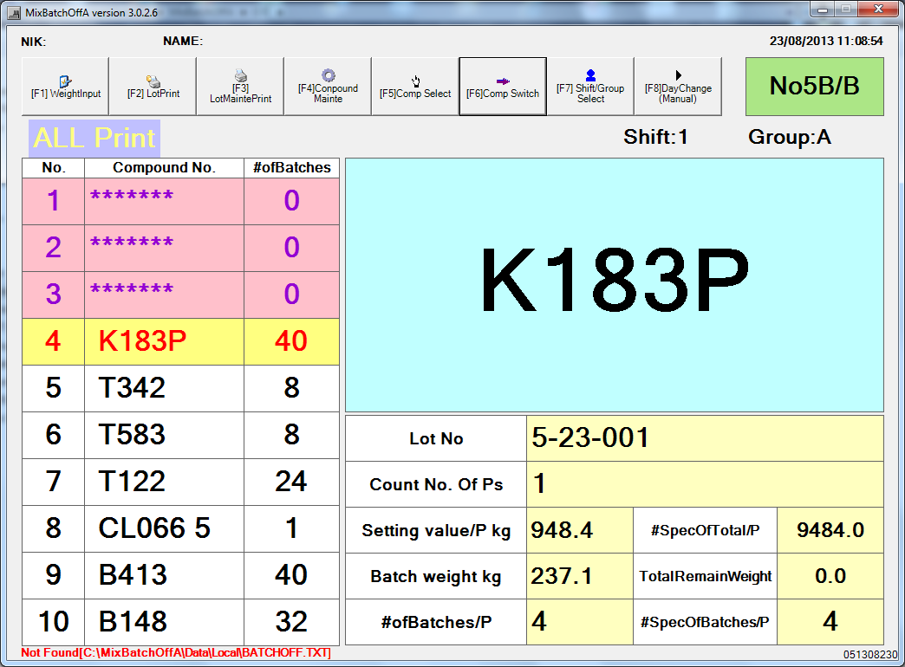

2. Input NIK dan pilih group, kemudian klik [F1]Go

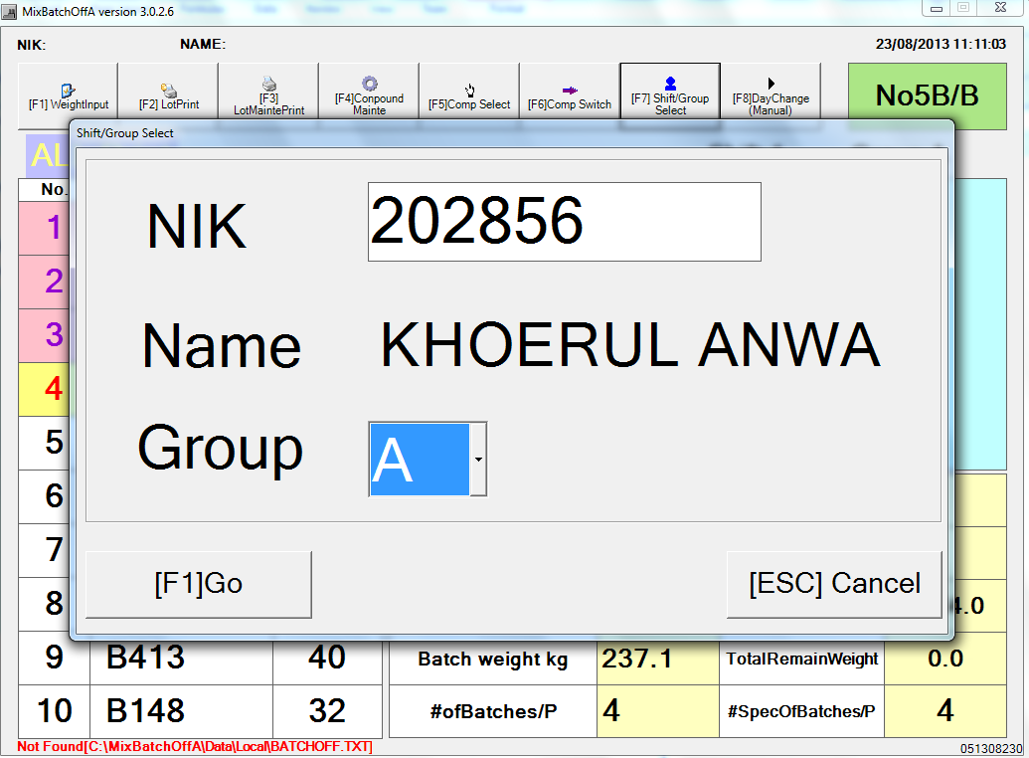

Issued date | Approved by |  | Checked by | Prepared by | Page
 |  |  |  |  | 2/6

 | Sutrisno | Juhdi M. | Chandra W. | Khoerul Anwar R.

PT. SUMI RUBBER INDONESIA
WP | PROSEDUR PEMBUATAN KANBAN BARCODE |  |  |  | WE-843/00
 | DI BATCHOFF
3. Menu utama akan tampil kembali
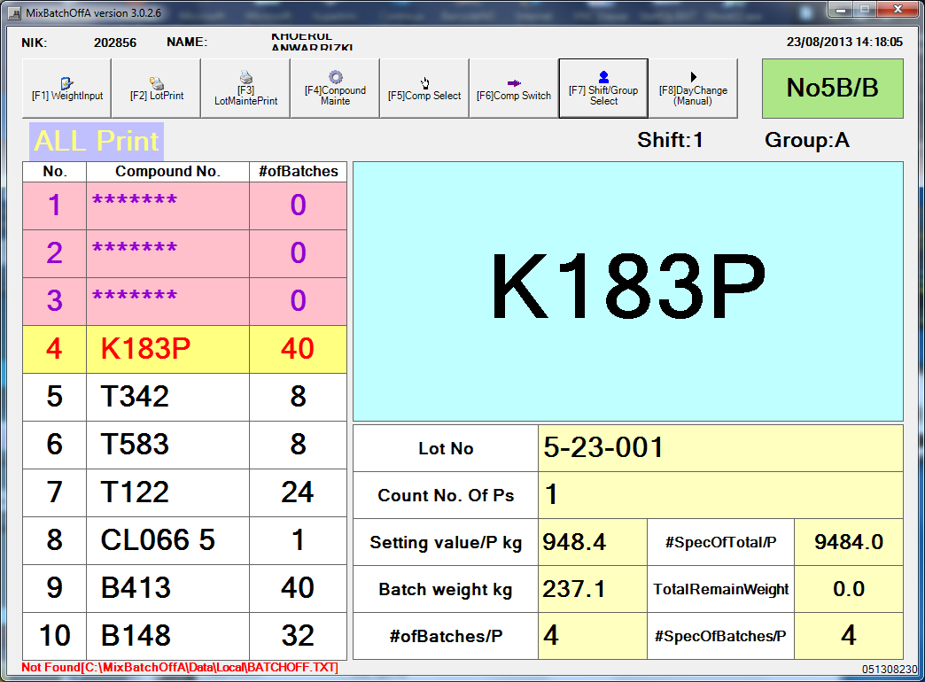

Daftar size akan muncul secara otomatis mengikuti size yang ada di Banbury Order.
4. Tampilan size change akan muncul secara otomatis, jika tidak muncul, klik tombol [F6] Comp Switch kemudian
klik OK

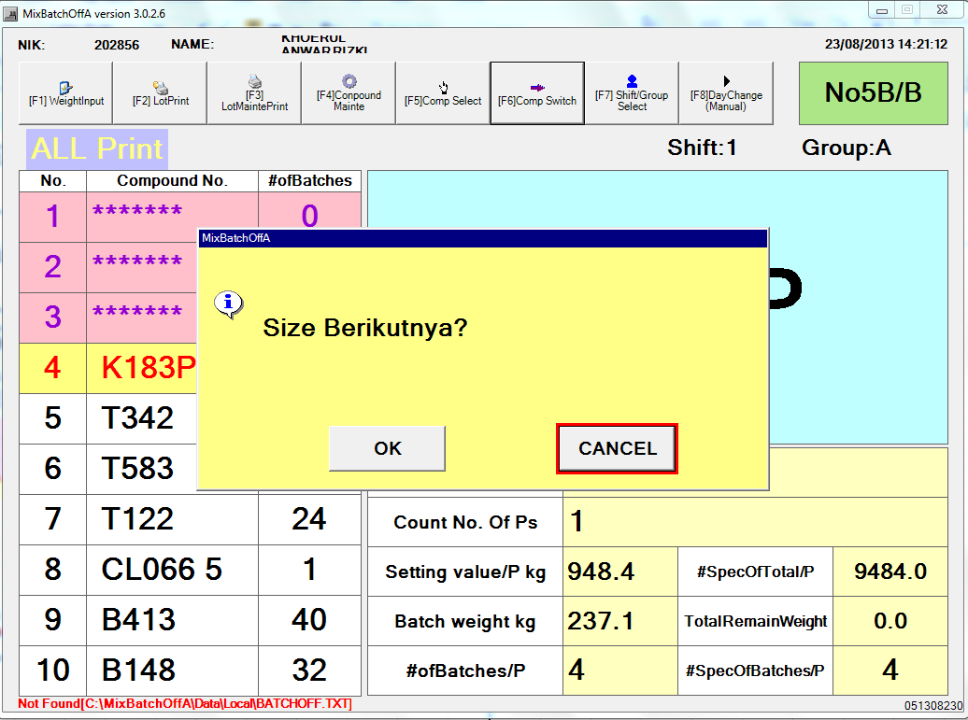

Issued date | Approved by |  | Checked by | Prepared by | Page
 |  |  |  |  | 3/6

 | Sutrisno | Juhdi M. | Chandra W. | Khoerul Anwar R.

PT. SUMI RUBBER INDONESIA
WP | PROSEDUR PEMBUATAN KANBAN BARCODE |  |  |  | WE-843/00
 | DI BATCHOFF
5. Input actual marking jika Compound tersebut ada markingnya, atau centrang pada No Marking.
Pilih Check Metal OK atau No Use atau Active. Kemudian klik OK

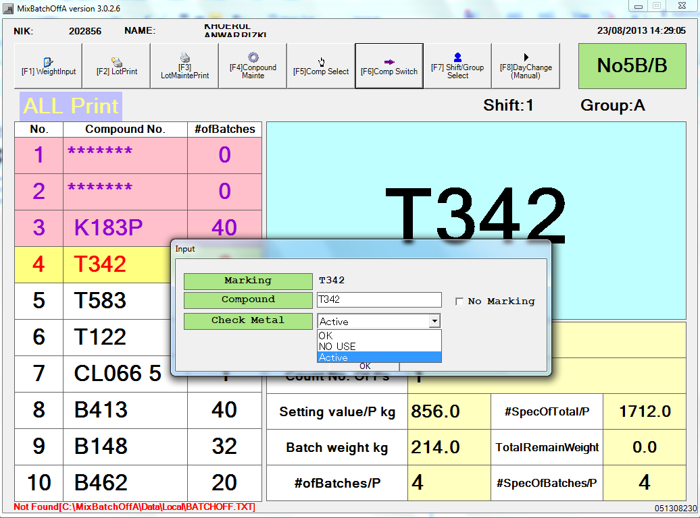

6. Untuk Print out, ketika palet bergeser akan otomatis print out. Jika tidak maka harus diinput manual.

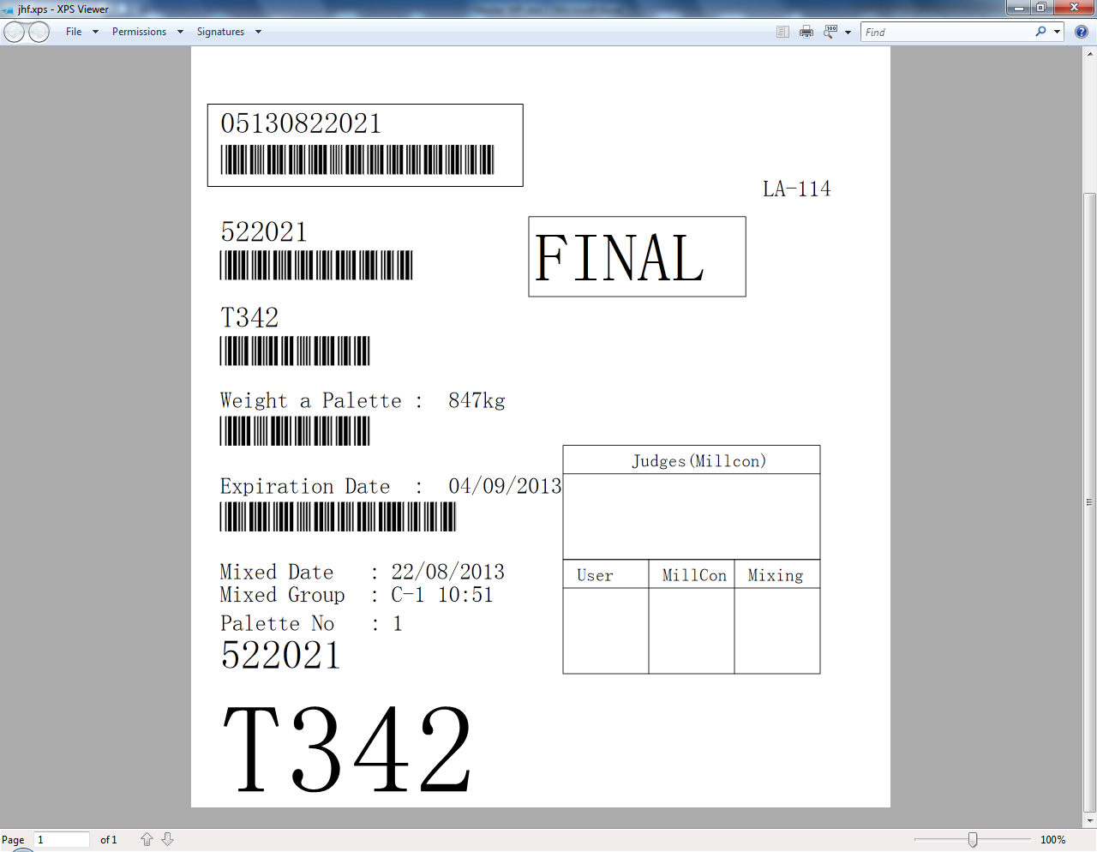

Issued date | Approved by |  | Checked by | Prepared by | Page
 |  |  |  |  | 4/6

 | Sutrisno | Juhdi M. | Chandra W. | Khoerul Anwar R.

PT. SUMI RUBBER INDONESIA
WP | PROSEDUR PEMBUATAN KANBAN BARCODE |  |  |  | WE-843/00
 | DI BATCHOFF
Guidance Manual Print
1. Klik [F1] WeighingInput

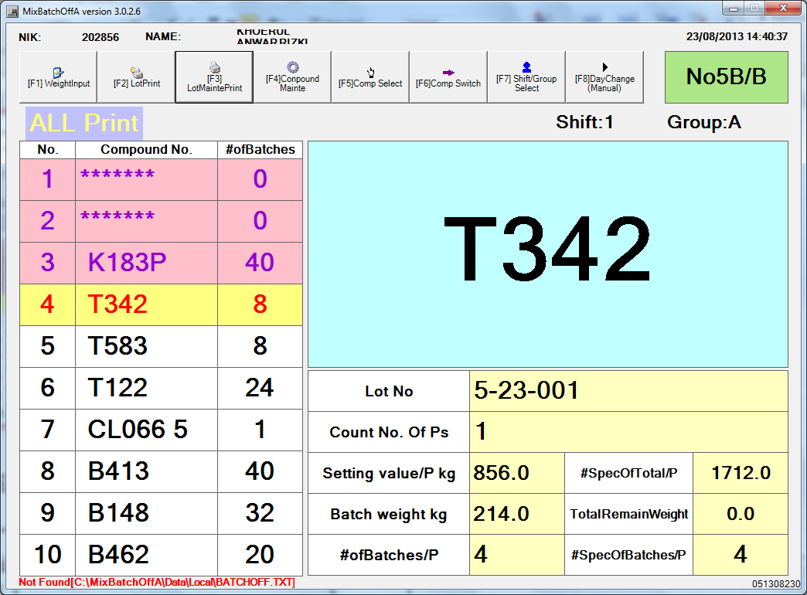

2. Masukan password 12345 kemudian klik [F1] GO

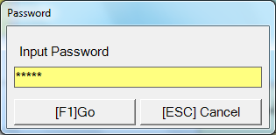

3. Input Weight, Marking dan Check Metal, kemudian klik [F1] Entry

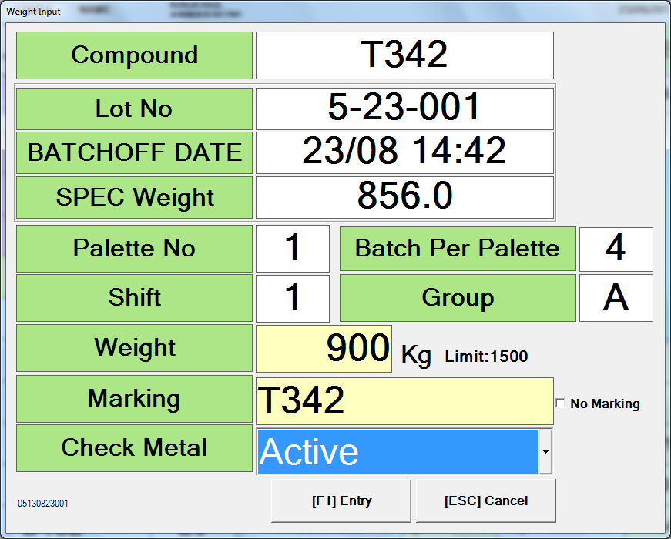

Issued date | Approved by |  | Checked by | Prepared by | Page
 |  |  |  |  | 5/6

 | Sutrisno | Juhdi M. | Chandra W. | Khoerul Anwar R.

PT. SUMI RUBBER INDONESIA
WP | PROSEDUR PEMBUATAN KANBAN BARCODE |  |  |  | WE-843/00
 | DI BATCHOFF
4. Klik OK

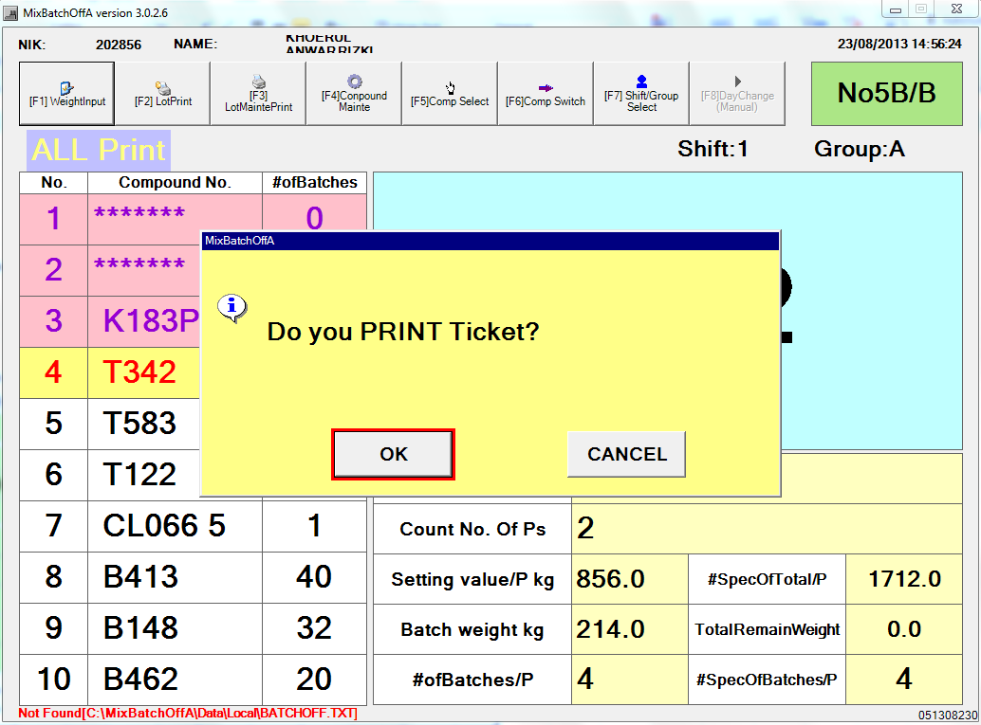

MANUAL

Issued date | Approved by |  | Checked by | Prepared by | Page
 |  |  |  |  | 6/6

 | Sutrisno | Juhdi M. | Chandra W. | Khoerul Anwar R.

